７．監視設計
XXX基本設計 |  |  |  |  |  |  |  |  |  | 大分類 |  |  |  | 中分類 |  |  | 小分類 | 作成者 |  | 作成日 | 更新日
 |  |  |  |  |  |  |  |  |  | 基本設計書 |  |  |  | - |  |  | #VALUE! |  |  | 2023-06-01

７．監視設計

 | ７．１． 監視設計方針
 |  | (1) 本章は、システム監視で必要な項目について記載する。
 |  | (2) 監視には、クレスコ社のCreageサービス（CreageOpe+ Silver）を用いる。
 |  | (3) 監視対象は本番用リソースのみとし、検証用リソースは監視対象外とする。
 |  | (4) システムログの保管については、AWSのサービスを用いて保管を行う。

 | ７．２． 監視運用フロー
 |  | 障害発生時の監視運用フローを以下に示す。
静的ページ
メール発報
(Creage)
メール受領
(XXX社)

 | ７．３． 監視体制と役割
 |  | 障害発生時の体制と役割および運用時間について以下に示す。

 |  |  | 以下の監視はCreageOpe+監視チームが行う。
 |  |  | NO |  |  | 作業項目 |  |  |  |  | 対応時間 |  |  |  |  | 作業内容
 |  |  | 1 |  |  | システム監視 |  |  |  |  | 0:00 ～ 24:00 365日対応 |  |  |  |  | システムの常時監視を実施

 | ７．４．監視方式
 |  | 本システムでは、以下の方式にて検知及び対応を行う。
 |  | 監視は、以下の3項目に分けて実施する。

 |  |  | NO |  | 監視の種別 |  |  |  | 概要
 |  |  | 1 |  | 死活監視 |  |  |  | 監視対象の応答を確認し、応答がない（または）場合はエラー検知する。

 |  | ７．４．１．死活監視
 |  |  | ７．４．１．１．URI監視
 |  |  |  | 指定した URI に対して HTTPSリクエストを送信し、レスポンスが返ってくるか、またレスポンスの内容を監視する。
 |  |  |  | 監視設定のパラメータは、監視周期、レスポンスタイムアウト(秒、回数)の設定が可能である。
 |  |  |  | 指定パラメータ以内に応答がない場合アラートを通知する。
 |  |  |  | 本環境では監視周期=3分、レスポンスタイムアウト=5秒で3回とする。

 |  |  |  | (１) 目的
 |  |  |  |  | 本番用の Web サイト(master.XXX.click)を外部から監視して、その URL の正常性、およびパフォーマンスを監視する。

 |  |  |  | (２) 方式
 |  |  |  |  | 下記方式で監視を行う。
 |  |  |  |  |  | ・定期的にURLを監視し、異常があればアラートを発砲する。
 |  |  |  |  |  |  | ※監視URLは、監視周期毎（1周期=3分）にチェックされ、HTTPステータスが指定のステータスコード以外の場合にエラーとする。応答がない場合は、タイムアウト（秒）で設定した時間まで待機します。
 |  |  |  |  |  |  | ※タイムアウトで設定した時間を超えて応答がない場合、リトライで設定した回数分ステータスコードを繰り返し確認する。（リトライ3回であれば、合計4回ステータスコードを確認)
 |  |  |  |  |  |  | リトライ数＋1回目の確認時に応答がない場合に警報として検知する。

 |  |  |  |  | 破線部分の機能要求詳細は以下の通り。
 |  |  |  |  |  | NO |  | 実装方式 |  |  |  |  | 監視方式 |  | 監視内容 |  |  |  | 機能要求 |  |  | 備考
 |  |  |  |  |  | 1 |  | Creageサービス |  |  |  |  | URI監視 |  | URIの応答により正常性を判断する |  |  |  | 監視要件の指定はない為、最大3分以内に検知する。

 |  |  |  | (３) 監視対象
 |  |  |  |  | 本方式による監視対象は以下の通り。
 |  |  |  |  |  | NO |  | 環境 |  |  |  | コンポーネント |  | 備考
 |  |  |  |  |  | 1 |  | 東京リージョン |  |  |  | Route53 |  | URI監視の過程でCloudFront、S3、の死活監視も兼ねる。

別紙1.構成図
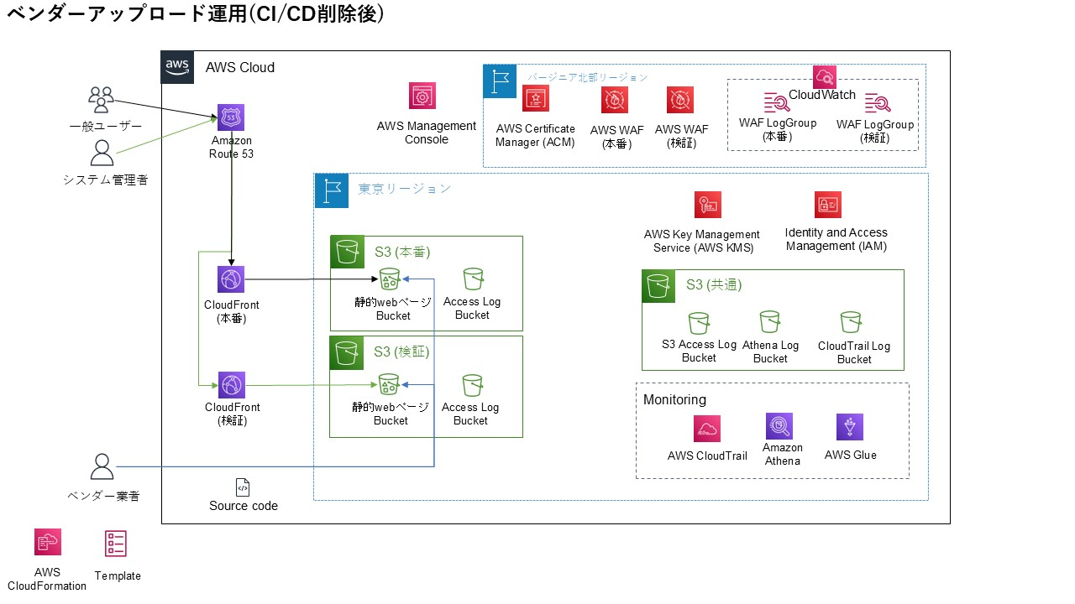
XXX基本設計 |  |  |  | 大分類 | 中分類 | 小分類 | 作成者 | 作成日 | 更新日
 |  |  |  | 基本設計書 | - | #VALUE! | 0 | 2023-06-01 | 2024-12-09
別紙1 |  |  | 構成図
 | 本構成で構築する環境は以下の通り。

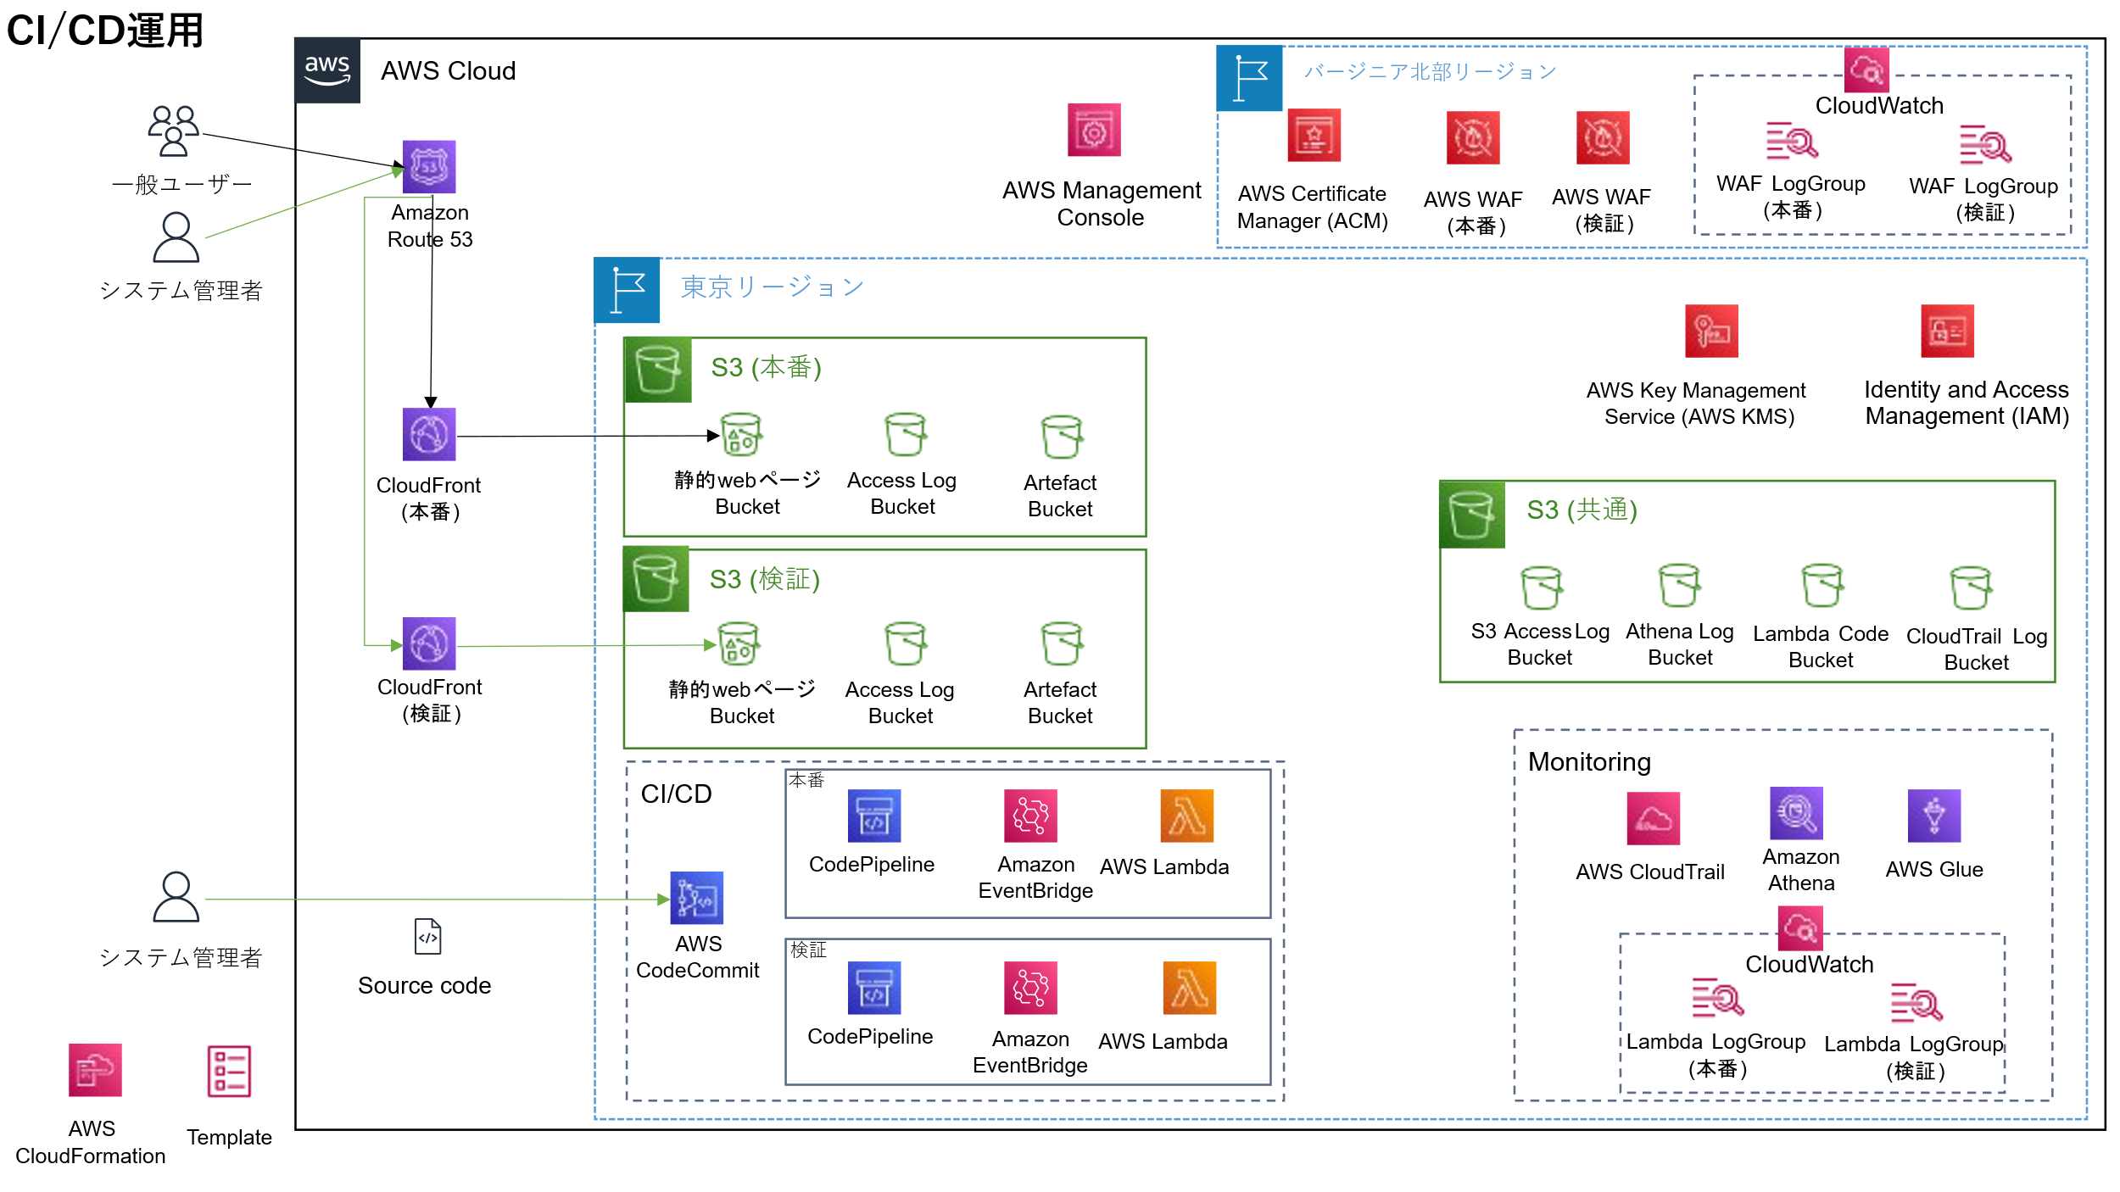
 |  | ■CI/CDでデプロイする場合

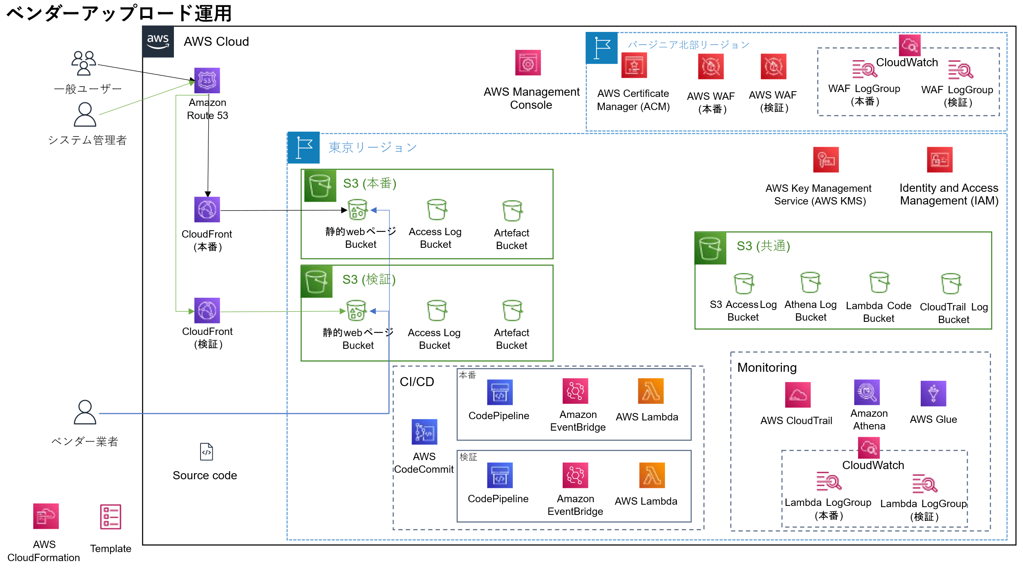
 |  | ■ベンダー様が手動でS3にデプロイする場合

 |  | ■2024/12/9以降CI/CD削除対応後の構成

